ER図
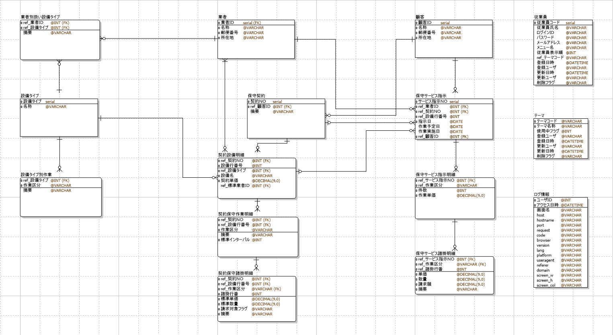
サンプル テーブル
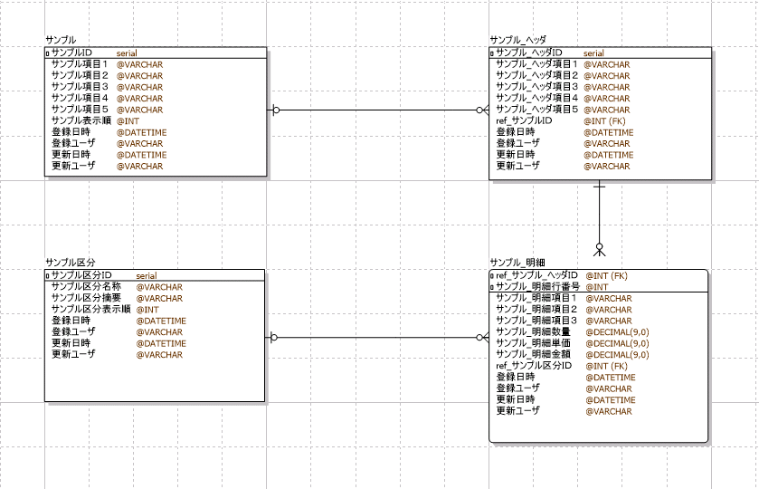

設備保守管理 テーブル

設備タイプの作成
 |  | サンプル（区分） 画面 |  |  |  |  |  |  |  |  | 設備タイプ 一覧表 画面
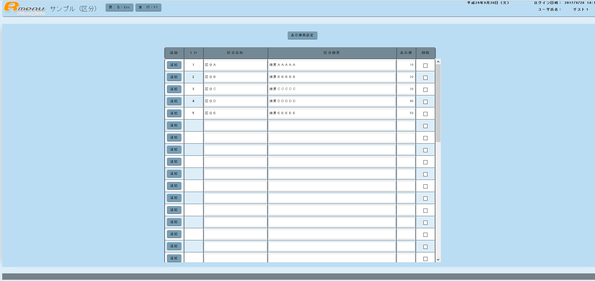
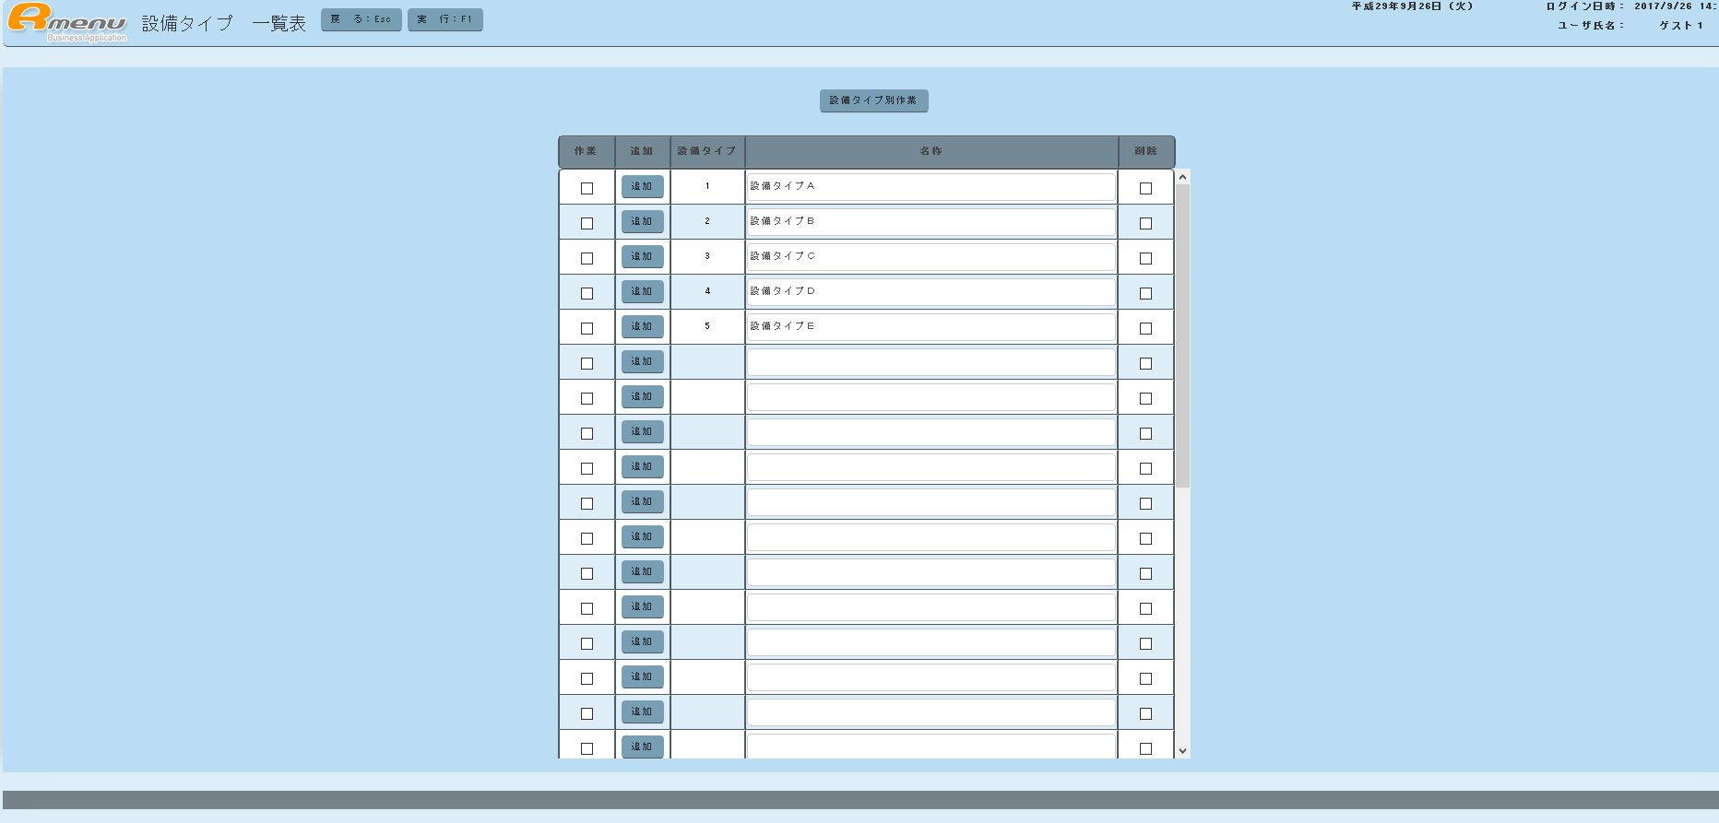

１ 準備作業
 | １．１ サンプルプログラムをワークショップへコピー
 |  | C:\RmenuSVN3\Rmenu\Application\Setubi\Html\Apps\Sample_ClassMainte |  |  |  | → | C:\RmenuSVN3\Rmenu\Application\Setubi\Workshop\Html\Sample_ClassMainte

 |  | C:\RmenuSVN3\Rmenu\Application\Setubi\Json\Apps\Sample_ClassMainte |  |  |  | → | C:\RmenuSVN3\Rmenu\Application\Setubi\Workshop\Json\Sample_ClassMainte

 |  | C:\RmenuSVN3\Rmenu\Application\Setubi\Server\Apps\Sample_ClassMainte |  |  |  | → | C:\RmenuSVN3\Rmenu\Application\Setubi\Workshop\Server\Sample_ClassMainte

 | １．２ ProgramConvert.rbの変更（１９１行～１９５行） |  |  |  |  |  |  |  | コンバートプログラムでは、下記の機能を実行している。
 |  |  |  |  |  |  |  |  | ・フォルダ名の変更
 |  | # 変換テーブルの定義 |  |  |  |  |  |  | ・プロジェクト名の一括置換
 |  | convertTable = {} |  |  |  |  |  |  | ・プログラム名の一括置換
 |  | convertTable["projectName"] = ["Setubi", "Setubi"] |  |  |  |  |  |  | ・DB名の一括置換
 |  | convertTable["programName"] = ["Sample_ClassMainte", "XX_EquipmentType"]
 |  | convertTable["databaseName"] = ["setubi", "setubi"]

 | １．３ ProgramConvert.rbの実行
 |  | コマンドプロンプト
 |  | cd C:\RmenuSVN3\Rmenu\Application\Setubi\Workshop

 |  | ruby ProgramConvert.rb

 | １．４ 作成したXX_EquipmentTypeを切り取り＆貼り付け
 |  | C:\RmenuSVN3\Rmenu\Application\Setubi\Workshop\Html\XX_EquipmentType → |  |  |  |  | C:\RmenuSVN3\Rmenu\Application\Setubi\Html\Apps\

 |  | C:\RmenuSVN3\Rmenu\Application\Setubi\Workshop\Json\XX_EquipmentType → |  |  |  |  | C:\RmenuSVN3\Rmenu\Application\Setubi\Json\Apps\

 |  | C:\RmenuSVN3\Rmenu\Application\Setubi\Workshop\Server\XX_EquipmentType → |  |  |  |  | C:\RmenuSVN3\Rmenu\Application\Setubi\Server\Apps\

 | １．５ メニューの修正（C:\RmenuSVN3\Rmenu\Application\Setubi\Html\Apps\MenuSetubi\index.html）
 |  | 変更前 （410行目）
 |  | <li>
 |  | <button name="" class="btn color4 rmenu-nav-menu-btn メニュー" type="button"> </button>
 |  | </li>

 |  | 変更後
 |  | <li>
 |  | <button name="Setubi/Html/Apps/XX_EquipmentType" class="btn color4 rmenu-nav-menu-btn メニュー" type="button">実習（設備タイプ 一覧表）</button>
 |  | </li>

 | １．６ 実習（設備タイプ 一覧表）の実行
 |  | サンプルプログラムがそのまま実行されます。

２ HTMLの変更とdataset.jsonの変更
 | （C:\RmenuSVN3\Rmenu\Application\Setubi\Html\Apps\XX_EquipmentType\index.html）
 | ２．１ HTML タイトルの変更
 |  | タイトルを変更（６行目と５８行目）し、プログラムを実行する。

 |  |  | サンプル（区分） | → | 練習 設備タイプ一覧表

 | ２．２ HTML 表示順再設定ボタンを設備タイプ別作業に変更する
 |  | 変更前 （１００行目）
 |  |  | <div class="btn-group">
 |  |  | <button id="表示順再設定" name="表示順再設定" type="button" class="btn navbar-btn color4 btn-sm">表示順再設定</button>
 |  |  | </div>

 |  | 変更後
 |  |  | <div class="btn-group">
 |  |  | <button id="設備タイプ別作業" name="設備タイプ別作業" type="button" class="btn navbar-btn color4 btn-sm">設備タイプ別作業</button>
 |  |  | </div>

 | ２．３ HTML テーブルヘッダの変更
 |  | 変更前 （１１３行目～１１８行目）
 |  |  | <thead>
 |  |  | <tr>
 |  |  | <th class="width60">追加</th>
 |  |  | <th class="width60">ＩＤ</th>
 |  |  | <th class="width200">区分名称</th>
 |  |  | <th class="width400">区分摘要</th>
 |  |  | <th class="width60">表示順</th>
 |  |  | <th class="width60">削除</th>
 |  |  | </tr>
 |  |  | </thead>

 |  | 変更後
 |  |  | <thead>
 |  |  | <tr>
 |  |  | <th class="width60">作業</th>
 |  |  | <th class="width60">追加</th>
 |  |  | <th class="width80">設備タイプ</th>
 |  |  | <th class="width400">名称</th>
 |  |  | <th class="width60">削除</th>
 |  |  | </tr>
 |  |  | </thead>

 | ２．４ HTML テーブル明細の変更
 |  | 変更前 （１２８行目～１４２行目）
 |  |  | <tbody>
 |  |  | <tr>
 |  |  | <td class="width60">
 |  |  | <input name="行追加" type="button" value="追加" class="form btn color4 btn-sm rfocusblue 行追加">
 |  |  | </td>
 |  |  | <td class="width60 サンプル区分ＩＤ">
 |  |  | </td>
 |  |  | <td class="width200">
 |  |  | <input name="サンプル区分名称" type="text" value="" class="form-control input-sm rfocusblue rmenuLeft サンプル区分名称">
 |  |  | </td>
 |  |  | <td class="width400">
 |  |  | <input name="サンプル区分摘要" type="text" value="" class="form-control input-sm rfocusblue rmenuLeft サンプル区分摘要">
 |  |  | </td>
 |  |  | <td class="width60">
 |  |  | <input name="サンプル区分表示順" type="text" value="" class="form-control input-sm rfocusblue rmenuRight サンプル区分表示順">
 |  |  | </td>
 |  |  | <td class="width60">
 |  |  | <input name="削除" type="checkbox" value="1" class="form-control input-sm rfocusblue 削除">
 |  |  | </td>
 |  |  | </tr>
 |  |  | </tbody>

 |  | 変更後
 |  |  | <tbody>
 |  |  | <tr>
 |  |  | <td class="width60">
 |  |  | <input name="行チェック" type="checkbox" value="1" class="form-control input-sm rfocusblue 行チェック">
 |  |  | </td>
 |  |  | <td class="width60">
 |  |  | <button name="行追加" type="button"class="btn color4 btn-sm rfocusblue 行追加">追加</button>
 |  |  | </td>
 |  |  | <td class="width80 設備タイプ"> |  |  |  |  |  |  |  |  | 設備タイプテーブルの名称に対応させる。
 |  |  | </td>
 |  |  | <td class="width400">
 |  |  | <input name="名称" type="text" value="" class="form-control input-sm rfocusblue rmenuLeft 名称"> |  |  |  |  |  |  |  |  | 設備タイプテーブルの名称に対応させる。
 |  |  | </td>
 |  |  | <td class="width60">
 |  |  | <input name="削除" type="checkbox" value="9" class="form-control input-sm rfocusblue 削除">
 |  |  | </td>
 |  |  | </tr>
 |  |  | </tbody>

 | ２．５ dataset.json （C:\RmenuSVN3\Rmenu\Application\Setubi\Json\Apps\XX_EquipmentType\XX_EquipmentType_dataset.json）
 |  | 変更前 |  |  |  |  |  | 変更後
 |  |  | { |  |  |  |  |  | {
 |  |  | "comment": "サンプル（区分） dataset", |  |  |  |  |  | "comment": "練習 設備タイプ メンテナンス dataset",
 |  |  | "html": "Setubi/Json/Apps/XX_EquipmentType", |  |  |  |  |  | "html": "Setubi/Json/Apps/R_EquipmentType",
 |  |  | "message": { |  |  |  |  |  | "message": {
 |  |  | "status": "OK", |  |  |  |  |  | "status": "OK",
 |  |  | "msg": "データを入力して、実行ボタンを押下して下さい。" |  |  |  |  |  | "msg": "データを入力して、実行ボタンを押下して下さい。"
 |  |  | }, |  |  |  |  |  | },
 |  |  | "records": [{ |  |  |  |  |  | "records": [{
 |  |  | "id": "login", |  |  |  |  |  | "id": "detail",
 |  |  | "multiline": "no", |  |  |  |  |  | "multiline": "yes",
 |  |  | "defaultline": "0", |  |  |  |  |  | "defaultline": "30", |  |  | 画面に表示する行数を指定する。
 |  |  | "record": { |  |  |  |  |  | "record": {
 |  |  | "ユーザＩＤ": { |  |  |  |  |  | "行チェック": {
 |  |  | "value": [""] |  |  |  |  |  | "value": [""]
 |  |  | }, |  |  |  |  |  | },
 |  |  | "ユーザ名称": { |  |  |  |  |  | "設備タイプ": {
 |  |  | "value": [""] |  |  |  |  |  | "value": [""]
 |  |  | } |  |  |  |  |  | },
 |  |  | } |  |  |  |  |  | "名称": {
 |  |  | }, |  |  |  |  |  | "value": [""]
 |  |  | { |  |  |  |  |  | },
 |  |  | "id": "detail", |  |  |  |  |  | "削除": {
 |  |  | "multiline": "yes", |  |  |  |  |  | "value": [""]
 |  |  | "defaultline": "40", |  |  |  |  |  | }
 |  |  | "record": { |  |  |  |  |  | }
 |  |  | "サンプル区分ＩＤ": { |  |  |  |  |  | }]
 |  |  | "value": [""] |  |  |  |  |  | }
 |  |  | },
 |  |  | "サンプル区分名称": {
 |  |  | "value": [""] |  |  |  |  |  | HTMLで変更した項目名に合わしてデータセットの項目名を変更する。ただし、ボタンは除く。
 |  |  | },
 |  |  | "サンプル区分摘要": { |  |  |  |  |  | HTMLの項目名とデータセットの項目名を同じにすることで、フレームワーク内で、両者のデータを自動的に同期させています。
 |  |  | "value": [""]
 |  |  | },
 |  |  | "サンプル区分表示順": {
 |  |  | "value": [""]
 |  |  | },
 |  |  | "更新日時": {
 |  |  | "value": [""]
 |  |  | },
 |  |  | "行追加": {
 |  |  | "value": [""]
 |  |  | },
 |  |  | "削除": {
 |  |  | "value": [""]
 |  |  | }
 |  |  | }
 |  |  | }]
 |  |  | }

 |  | （注） Json変更後は必ず、JSON Lintでチェックを行う。
 |  |  | URL：http://zaa.ch/jsonlint/

３ CSSの変更 |  | （C:\RmenuSVN3\Rmenu\Application\Setubi\Html\Apps\XX_EquipmentType\css\setubi.css）

 |  | 幅854pxを670pxに一括置換する |  | 670px ・・・ tdに指定されている幅（widthXX）の合計値＋罫線の合計値（項目数＋１）X２

 | HTML 11行目のバージョン日時を変更する
 |  | <link href="../../../../../Application/Setubi/Html/Apps/TS_EquipmentType/css/setubi.css?var=201710041453" rel="stylesheet"/>

４ AppSpecの変更
 | ４．１ トランザクションの削除
 |  | 変更前 （３３行目～４１行目）
 |  |  | // ----------------------------------------------------------------------------------------
 |  |  | // トランザクション・リクエストチェック・レスポンス編集・エラーのコールバック関数を定義する
 |  |  | // ----------------------------------------------------------------------------------------
 |  |  | ,requestInfo: [
 |  |  | ["select", "on照会OfCheckRequestData", "on照会OfEditResponseData", "onErrorResponseData"]
 |  |  | ,["execute", "on実行OfCheckRequestData", "on実行OfEditResponseData", "onErrorResponseData"]
 |  |  | ,["renumber", "on表示順再設定OfCheckRequestData", "on表示順再設定OfEditResponseData", "onErrorResponseData"] |  |  |  |  |  |  |  |  |  | 表示順再設定機能は使用しないため削除する。
 |  |  | ]

 |  | 変更後
 |  |  | // ----------------------------------------------------------------------------------------
 |  |  | // トランザクション・リクエストチェック・レスポンス編集・エラーのコールバック関数を定義する
 |  |  | // ----------------------------------------------------------------------------------------
 |  |  | ,requestInfo: [
 |  |  | ["select", "on照会OfCheckRequestData", "on照会OfEditResponseData", "onErrorResponseData"]
 |  |  | ,["execute", "on実行OfCheckRequestData", "on実行OfEditResponseData", "onErrorResponseData"]
 |  |  | ]

 |  |  | 同時にJsaonファイルも削除する
 |  |  | C:\RmenuSVN3\Rmenu\Application\Setubi\Json\Apps\XX_EquipmentType\XX_EquipmentType_renumber_tran.json
 |  |  | C:\RmenuSVN3\Rmenu\Application\Setubi\Json\Apps\XX_EquipmentType\XX_EquipmentType_renumber_sql.json

 | ４．２ NAVボタンイベントの定義を変更する
 |  | 変更前 （６２行目～７２行目）
 |  |  | // ---------------------------------------------------------------- |  |  |  |  |  |  | 表示順再設定を削除し、代わりに設備タイプ別作業を追加する。
 |  |  | // イベント設定はセレクタ・イベント・コールバック関数の順に指定する
 |  |  | // ----------------------------------------------------------------
 |  |  | // NAVボタンのイベントを定義する
 |  |  | ,navButtonEvent: [
 |  |  | ["#戻る", "click", "on戻る"]
 |  |  | ,["#実行", "click", "on実行"]
 |  |  | ,["#表示順再設定", "click", "on表示順再設定"]
 |  |  | ,[".行追加", "click", "on行追加クリック"]
 |  |  | ]

 |  | 変更後
 |  |  | // ----------------------------------------------------------------
 |  |  | // イベント設定はセレクタ・イベント・コールバック関数の順に指定する
 |  |  | // ----------------------------------------------------------------
 |  |  | // NAVボタンのイベントを定義する
 |  |  | ,navButtonEvent: [
 |  |  | ["#戻る", "click", "on戻る"]
 |  |  | ,["#実行", "click", "on実行"]
 |  |  | ,[".行追加", "click", "on行追加クリック"]
 |  |  | // ここから追加処理
 |  |  | ,["#設備タイプ別作業", "click", "on設備タイプ別作業"]
 |  |  | ]

 | ４．３ 権限情報の設定（使用不可のロールを設定する）の定義を変更する
 |  | 変更前 （７３行目～８２行目）
 |  |  | // ---------------------------------------------------------------- |  |  |  |  |  |  | 権限は今回使用しないが、とりあえず修正しておく。
 |  |  | // 権限情報の設定（使用不可のロールを設定する）
 |  |  | // ----------------------------------------------------------------
 |  |  | ,roleInfo: [
 |  |  | ["#戻る", [""]]
 |  |  | ,["#実行", [""]]
 |  |  | ,["#表示順再設定", [""]]
 |  |  | ,[".行追加", [""]]
 |  |  | // ここから追加処理
 |  |  | ]

 |  | 変更後
 |  |  | // ----------------------------------------------------------------
 |  |  | // 権限情報の設定（使用不可のロールを設定する）
 |  |  | // ----------------------------------------------------------------
 |  |  | ,roleInfo: [
 |  |  | ["#戻る", [""]]
 |  |  | ,["#実行", [""]]
 |  |  | ,[".行追加", [""]]
 |  |  | // ここから追加処理
 |  |  | ,["#設備タイプ別作業", [""]]
 |  |  | ]

 | ４．４ その他セレクターイベントの定義を変更する
 |  | 変更前 （８８行目～９２行目） |  |  |  |  |  |  |  | 行チェックを追加する。
 |  |  | // その他セレクターイベントを定義する |  |  |  |  |  |  | 設備タイプ別作業ボタンがクリックされた時に、次画面に引き渡す情報を識別する（何行目か？）ために使用する。
 |  |  | ,selectorEvent: [
 |  |  | [".削除", "change", "on削除"]
 |  |  | ]

 |  | 変更後
 |  |  | // その他セレクターイベントを定義する
 |  |  | ,selectorEvent: [
 |  |  | [".削除", "change", "on削除"]
 |  |  | ,[".行チェック", "change", "on行チェック"]
 |  |  | // ここから追加処理
 |  |  | ]

 | ４．５ 画面明細 キー定義の変更
 |  | 変更前 （１１５行目～１２１行目）
 |  |  | // ----------------------------------------------------------------------------------
 |  |  | // 画面明細 キー定義
 |  |  | // テーブル明細行をクリックしたときに設定するキー項目名を指定する
 |  |  | // （自画面のセッションストレージに設定される）
 |  |  | // ----------------------------------------------------------------------------------
 |  |  | ,sessionStorageDetailKey: [
 |  |  | ]

 |  | 変更後
 |  |  | // ----------------------------------------------------------------------------------
 |  |  | // 画面明細 キー定義
 |  |  | // テーブル明細行をクリックしたときに設定するキー項目名を指定する |  |  |  |  |  |  | 明細行のクリックの代わりに、行チェックを使用している。
 |  |  | // （自画面のセッションストレージに設定される）
 |  |  | // ----------------------------------------------------------------------------------
 |  |  | ,sessionStorageDetailKey: [
 |  |  | {
 |  |  | datasetid: "detail"
 |  |  | ,dataname: ["設備タイプ", "名称"]
 |  |  | ,typename: ["dataset", "dataset"]
 |  |  | }
 |  |  | ]

 | ４．６ 次画面への引き継ぎデータ定義の変更
 |  | 変更前 （１３３行目～１３８行目）
 |  |  | // ----------------------------------------------------------------------------------
 |  |  | // 次画面への引き継ぎデータ定義
 |  |  | // （次画面のセッションストレージに設定される）
 |  |  | // ----------------------------------------------------------------------------------
 |  |  | ,nextStorageData: [
 |  |  | ]

 |  | 変更後
 |  |  | // ----------------------------------------------------------------------------------
 |  |  | // 次画面への引き継ぎデータ定義
 |  |  | // （次画面のセッションストレージに設定される）
 |  |  | // ----------------------------------------------------------------------------------
 |  |  | ,nextStorageData: [
 |  |  | {
 |  |  | datasetid: "detail"
 |  |  | ,dataname: ["設備タイプ"]
 |  |  | ,validation: ["required"]
 |  |  | ,titlename: ["設備タイプ"]
 |  |  | }
 |  |  | ]

５ コントローラの変更
 | ５．１ on設備タイプ別作業関数を追加する
 |  | 変更前 （２６行目～３２行目）
 |  |  | // --------------------------------------------------------
 |  |  | // パターンに含まれない処理を追加する
 |  |  | // また、パターン内の処理を変更するときは、オーバライドする
 |  |  | // --------------------------------------------------------
 |  |  | Controller.include({

 |  |  | });

 |  | 変更後
 |  |  | // --------------------------------------------------------
 |  |  | // パターンに含まれない処理を追加する
 |  |  | // また、パターン内の処理を変更するときは、オーバライドする
 |  |  | // --------------------------------------------------------
 |  |  | Controller.include({
 |  |  | // ---------------------------------------
 |  |  | // ボタン・ファンクションキー イベント処理
 |  |  | // ---------------------------------------
 |  |  | on設備タイプ別作業: function(event) {
 |  |  | $R.log("Controller on設備タイプ別作業 : start");

 |  |  | // 次画面の処理モードを設定する
 |  |  | this.model.saveSessionStorageOfNextMode("R_TypeWork", "execute"); |  |  |  |  |  |  | 左記の二行が画面遷移する時の処理パターン

 |  |  | // 次画面に画面遷移する
 |  |  | this.model.on次画面表示("R_TypeWork", "execute");

 |  |  | $R.log("Controller on設備タイプ別作業 : end");
 |  |  | }

 |  |  | });

６ Jsonファイルの訂正
 | ６．１ validation.json
 |  | 変更前 |  |  |  |  |  | 変更後
 |  |  | { |  |  |  |  |  | {
 |  |  | "comment": "サンプル（区分） validation", |  |  |  |  |  | "comment": "練習 設備タイプ メンテナンス validation",
 |  |  | "html": "Setubi/Json/Apps/XX_EquipmentType", |  |  |  |  |  | "html": "Setubi/Json/Apps/R_EquipmentType",
 |  |  | "records": [{ |  |  |  |  |  | "records": [{
 |  |  | "id": "detail", |  |  |  |  |  | "id": "detail",
 |  |  | "multiline": "yes", |  |  |  |  |  | "multiline": "yes",
 |  |  | "record": { |  |  |  |  |  | "record": {
 |  |  | "サンプル区分ＩＤ": { |  |  |  |  |  | "設備タイプ": {
 |  |  | "validation": ["nonrequired", |  |  |  |  |  | "validation": ["nonrequired", |  |  |  | 省略可能
 |  |  | "integerP"], |  |  |  |  |  | "integerP"], |  |  |  | 数字タイプ
 |  |  | "min": "1", |  |  |  |  |  | "min": "1", |  |  |  | 最小文字数
 |  |  | "max": "13" |  |  |  |  |  | "max": "13" |  |  |  | 最大文字数
 |  |  | }, |  |  |  |  |  | },
 |  |  | "サンプル区分名称": { |  |  |  |  |  | "名称": {
 |  |  | "validation": ["required", |  |  |  |  |  | "validation": ["required", |  |  |  | 必須（省略不可）
 |  |  | "free"], |  |  |  |  |  | "free"], |  |  |  | 属性は何でもあり
 |  |  | "min": "1", |  |  |  |  |  | "min": "1",
 |  |  | "max": "20" |  |  |  |  |  | "max": "100"
 |  |  | }, |  |  |  |  |  | }
 |  |  | "サンプル区分摘要": { |  |  |  |  |  | }
 |  |  | "validation": ["nonrequired", |  |  |  |  |  | }]
 |  |  | "free"], |  |  |  |  |  | }
 |  |  | "min": "1",
 |  |  | "max": "100"
 |  |  | },
 |  |  | "サンプル区分表示順": {
 |  |  | "validation": ["required",
 |  |  | "integerP"],
 |  |  | "min": "1",
 |  |  | "max": "3"
 |  |  | },
 |  |  | "削除": {
 |  |  | "validation": ["nonrequired",
 |  |  | "free"],
 |  |  | "min": "1",
 |  |  | "max": "2"
 |  |  | }
 |  |  | }
 |  |  | }]
 |  |  | }

 | ６．２ select_tran.json
 |  | 変更前 |  |  |  |  |  | 変更後
 |  |  | { |  |  |  |  |  | {
 |  |  | "request": { |  |  |  |  |  | "request" : {
 |  |  | "comment": "サンプル（区分） 照会処理 リクエストデータ", |  |  |  |  |  | "comment" : "練習 設備タイプ 照会処理 リクエストデータ",
 |  |  | "html": "Setubi/Json/Apps/XX_EquipmentType", |  |  |  |  |  | "html" : "Setubi/Json/Apps/R_EquipmentType",
 |  |  | "mode": "select", |  |  |  |  |  | "mode" : "select",
 |  |  | "prog": "no", |  |  |  |  |  | "prog" : "no",
 |  |  | "model": "yes", |  |  |  |  |  | "model" : "yes",
 |  |  | "message": { |  |  |  |  |  | "message" : {
 |  |  | "status": "OK", |  |  |  |  |  | "status" : "OK",
 |  |  | "msg": "" |  |  |  |  |  | "msg" : ""
 |  |  | }, |  |  |  |  |  | },
 |  |  | "records": [{ |  |  |  |  |  | "records" :
 |  |  | "id": "detail", |  |  |  |  |  | [{
 |  |  | "before": "", |  |  |  |  |  | "id" : "detail",
 |  |  | "after": "", |  |  |  |  |  | "before" : "",
 |  |  | "multiline": "no", |  |  |  |  |  | "after" : "",
 |  |  | "record": { |  |  |  |  |  | "multiline" : "no",
 |  |  |  |  |  |  |  |  | "record" : {}
 |  |  | } |  |  |  |  |  | }
 |  |  | }] |  |  |  |  |  | ]
 |  |  | }, |  |  |  |  |  | },
 |  |  | "response": { |  |  |  |  |  | "response" : {
 |  |  | "comment": "サンプル（区分） レスポンスデータ", |  |  |  |  |  | "comment" : "練習 設備タイプ 照会処理 レスポンスデータ",
 |  |  | "html": "Setubi/Json/Apps/XX_EquipmentType", |  |  |  |  |  | "html" : "Setubi/Json/Apps/R_EquipmentType",
 |  |  | "mode": "select", |  |  |  |  |  | "mode" : "select",
 |  |  | "prog": "no", |  |  |  |  |  | "prog" : "no",
 |  |  | "message": { |  |  |  |  |  | "message" : {
 |  |  | "status": "OK", |  |  |  |  |  | "status" : "OK",
 |  |  | "msg": "照会処理は正常に終了しました。" |  |  |  |  |  | "msg" : "照会処理は正常に終了しました。"
 |  |  | }, |  |  |  |  |  | },
 |  |  | "records": [{ |  |  |  |  |  | "records" :
 |  |  | "id": "detail", |  |  |  |  |  | [{
 |  |  | "before": "", |  |  |  |  |  | "id" : "detail", |  |  | データセットのIDに対応する。
 |  |  | "after": "", |  |  |  |  |  | "before" : "", |  |  | 項目名はデータセットの同一ID内の項目名を記述する。
 |  |  | "multiline": "yes", |  |  |  |  |  | "after" : "", |  |  | 項目名が同じとき、データセットJsonの項目に自動転送される。
 |  |  | "record": { |  |  |  |  |  | "multiline" : "yes",
 |  |  | "サンプル区分ＩＤ": { |  |  |  |  |  | "record" : {
 |  |  | "value": [""] |  |  |  |  |  | "行チェック" : { |  |  | Rmenuの項目転送ルール
 |  |  | }, |  |  |  |  |  | "value" : [""] |  |  |  | ID名が同じで、かつ項目名が同じ時、自動転送される。
 |  |  | "サンプル区分名称": { |  |  |  |  |  | },
 |  |  | "value": [""] |  |  |  |  |  | "設備タイプ" : {
 |  |  | }, |  |  |  |  |  | "value" : [""]
 |  |  | "サンプル区分摘要": { |  |  |  |  |  | },
 |  |  | "value": [""] |  |  |  |  |  | "名称" : {
 |  |  | }, |  |  |  |  |  | "value" : [""]
 |  |  | "サンプル区分表示順": { |  |  |  |  |  | },
 |  |  | "value": [""] |  |  |  |  |  | "削除" : {
 |  |  | }, |  |  |  |  |  | "value" : [""]
 |  |  | "更新日時": { |  |  |  |  |  | }
 |  |  | "value": [""] |  |  |  |  |  | }
 |  |  | }, |  |  |  |  |  | }
 |  |  | "行追加": {
 |  |  | "value": [""] |  |  |  |  |  | ]
 |  |  | }, |  |  |  |  |  | }
 |  |  | "削除": { |  |  |  |  |  | }
 |  |  | "value": [""]
 |  |  | }
 |  |  | }
 |  |  | }]
 |  |  | }
 |  |  | }

 | ６．３ select_sql.json
 |  | 変更前 |  |  |  |  |  | 変更後
 |  |  | { |  |  |  |  |  | {
 |  |  | "comment": "サンプル（区分） 照会処理", |  |  |  |  |  | "comment": "練習 設備タイプ 照会処理",
 |  |  | "html": "Setubi/Json/Apps/XX_EquipmentType", |  |  |  |  |  | "html": "Setubi/Json/Apps/R_EquipmentType",
 |  |  | "dbname": "setubi", |  |  |  |  |  | "dbname": "setubi",
 |  |  | "mode": "select", |  |  |  |  |  | "mode": "select",
 |  |  | "prog": "no", |  |  |  |  |  | "prog": "no",
 |  |  | "message": { |  |  |  |  |  | "message": {
 |  |  | "status": "OK", |  |  |  |  |  | "status": "OK",
 |  |  | "msg": "照会処理は正常に終了しました。" |  |  |  |  |  | "msg": "照会処理は正常に終了しました。"
 |  |  | }, |  |  |  |  |  | },
 |  |  | "sqls": [{ |  |  |  |  |  | "sqls": [{
 |  |  | "comment": "サンプル区分 照会処理", |  |  |  |  |  | "comment": "設備タイプ 照会処理",
 |  |  | "id": "detail", |  |  |  |  |  | "id": "detail", |  |  | 出力データ（output)がある時、レスポンスJsonのIDと対応させる。
 |  |  | "before": "", |  |  |  |  |  | "before": "", |  |  | また、出力項目名もレスポンスJsonの項目名と対応させる。
 |  |  | "after": "", |  |  |  |  |  | "after": "", |  |  | ID・項目名が同じときデータが自動転送される。
 |  |  | "sql": { |  |  |  |  |  | "sql": {
 |  |  | "type": "select", |  |  |  |  |  | "type": "select",
 |  |  | "freesql": "", |  |  |  |  |  | "freesql": "",
 |  |  | "genesql": { |  |  |  |  |  | "genesql": {
 |  |  | "dist": "", |  |  |  |  |  | "dist": "",
 |  |  | "from": "サンプル区分", |  |  |  |  |  | "from": "設備タイプ",
 |  |  | "where": "", |  |  |  |  |  | "where": "",
 |  |  | "order": "サンプル区分表示順" |  |  |  |  |  | "order": "設備タイプ"
 |  |  | } |  |  |  |  |  | }
 |  |  | }, |  |  |  |  |  | },
 |  |  | "output": { |  |  |  |  |  | "output": {
 |  |  | "multiline": "yes", |  |  |  |  |  | "multiline": "yes",
 |  |  | "record": { |  |  |  |  |  | "record": {
 |  |  | "サンプル区分ＩＤ": { |  |  |  |  |  | "設備タイプ": {
 |  |  | "value": [""] |  |  |  |  |  | "value": [""]
 |  |  | }, |  |  |  |  |  | },
 |  |  | "サンプル区分名称": { |  |  |  |  |  | "名称": {
 |  |  | "value": [""] |  |  |  |  |  | "value": [""]
 |  |  | }, |  |  |  |  |  | }
 |  |  | "サンプル区分摘要": { |  |  |  |  |  | }
 |  |  | "value": [""] |  |  |  |  |  | }
 |  |  | }, |  |  |  |  |  | }]
 |  |  | "サンプル区分表示順": { |  |  |  |  |  | }
 |  |  | "value": [""]
 |  |  | },
 |  |  | "更新日時": {
 |  |  | "value": [""]
 |  |  | }
 |  |  | }
 |  |  | }
 |  |  | }]
 |  |  | }

 |  | （注） Json変更後は必ず、JSON Lintでチェックを行う。
 |  |  | URL：http://zaa.ch/jsonlint/

 |  | メニューから実行する
 |  |  | 正しく表示されているか？

 | ６．４ execute_tran.json
 |  | 変更前 |  |  |  |  |  | 変更後
 |  |  | { |  |  |  |  |  | {
 |  |  | "request": { |  |  |  |  |  | "request": {
 |  |  | "comment": "サンプル（区分） 実行処理 リクエストデータ", |  |  |  |  |  | "comment": "練習 設備タイプ メンテナンス 更新処理 リクエストデータ",
 |  |  | "html": "Setubi/Json/Apps/XX_EquipmentType", |  |  |  |  |  | "html": "Setubi/Json/Apps/R_EquipmentType",
 |  |  | "mode": "execute", |  |  |  |  |  | "mode": "execute",
 |  |  | "prog": "no", |  |  |  |  |  | "prog": "no",
 |  |  | "model": "yes", |  |  |  |  |  | "model": "yes",
 |  |  | "message": { |  |  |  |  |  | "message": {
 |  |  | "status": "OK", |  |  |  |  |  | "status": "OK",
 |  |  | "msg": "" |  |  |  |  |  | "msg": ""
 |  |  | }, |  |  |  |  |  | },
 |  |  | "records": [{ |  |  |  |  |  | "records": [{
 |  |  | "id": "login", |  |  |  |  |  | "id": "detail", |  |  | データセットJsonのIDと対応させる。
 |  |  | "before": "", |  |  |  |  |  | "before": "", |  |  | また項目名も対応させる。
 |  |  | "after": "", |  |  |  |  |  | "after": "", |  |  | ID・項目名が同じとき、データセットJsonの項目が自動転送される。
 |  |  | "multiline": "no", |  |  |  |  |  | "multiline": "yes",
 |  |  | "record": { |  |  |  |  |  | "record": {
 |  |  | "ユーザＩＤ": { |  |  |  |  |  | "設備タイプ": {
 |  |  | "value": [""] |  |  |  |  |  | "value": [""]
 |  |  | }, |  |  |  |  |  | },
 |  |  | "ユーザ名称": { |  |  |  |  |  | "名称": {
 |  |  | "value": [""] |  |  |  |  |  | "value": [""]
 |  |  | } |  |  |  |  |  | },
 |  |  | } |  |  |  |  |  | "削除": {
 |  |  | }, |  |  |  |  |  | "value": [""]
 |  |  | { |  |  |  |  |  | }
 |  |  | "id": "detail", |  |  |  |  |  | }
 |  |  | "before": "", |  |  |  |  |  | }]
 |  |  | "after": "", |  |  |  |  |  | },
 |  |  | "multiline": "yes", |  |  |  |  |  | "response": {
 |  |  | "record": { |  |  |  |  |  | "comment": "練習 設備タイプ メンテナンス 実行処理 レスポンスデータ",
 |  |  | "サンプル区分ＩＤ": { |  |  |  |  |  | "html": "Setubi/Json/Apps/R_EquipmentType",
 |  |  | "value": [""] |  |  |  |  |  | "mode": "execute",
 |  |  | }, |  |  |  |  |  | "prog": "no",
 |  |  | "サンプル区分名称": { |  |  |  |  |  | "message": {
 |  |  | "value": [""] |  |  |  |  |  | "status": "OK",
 |  |  | }, |  |  |  |  |  | "msg": "設備タイプ データを正常に更新しました。"
 |  |  | "サンプル区分摘要": { |  |  |  |  |  | },
 |  |  | "value": [""] |  |  |  |  |  | "records": [{
 |  |  | }, |  |  |  |  |  | "id": "detail", |  |  | データセットのIDに対応させる。
 |  |  | "サンプル区分表示順": { |  |  |  |  |  | "before": "", |  |  | また項目名も対応させる。
 |  |  | "value": [""] |  |  |  |  |  | "after": "", |  |  | ID・項目名が同じとき、データセットJsonの項目に自動転送される。
 |  |  | }, |  |  |  |  |  | "multiline": "yes",
 |  |  | "削除": { |  |  |  |  |  | "record": {
 |  |  | "value": [""] |  |  |  |  |  | "行チェック": { |  |  | SQLJsonとの対応関係の同様。
 |  |  | } |  |  |  |  |  | "value": [""]
 |  |  | } |  |  |  |  |  | },
 |  |  | }] |  |  |  |  |  | "設備タイプ": {
 |  |  | }, |  |  |  |  |  | "value": [""]
 |  |  | "response": { |  |  |  |  |  | },
 |  |  | "comment": "サンプル（データメンテ） 実行処理 レスポンスデータ", |  |  |  |  |  | "名称": {
 |  |  | "html": "Setubi/Json/Apps/XX_EquipmentType", |  |  |  |  |  | "value": [""]
 |  |  | "mode": "execute", |  |  |  |  |  | },
 |  |  | "prog": "no", |  |  |  |  |  | "削除": {
 |  |  | "message": { |  |  |  |  |  | "value": [""]
 |  |  | "status": "OK", |  |  |  |  |  | }
 |  |  | "msg": "サンプルを正常に更新しました。" |  |  |  |  |  | }
 |  |  | }, |  |  |  |  |  | }]
 |  |  | "records": [{ |  |  |  |  |  | }
 |  |  | "id": "detail", |  |  |  |  |  | }
 |  |  | "before": "",
 |  |  | "after": "",
 |  |  | "multiline": "yes",
 |  |  | "record": {
 |  |  | "サンプル区分ＩＤ": {
 |  |  | "value": [""]
 |  |  | },
 |  |  | "サンプル区分名称": {
 |  |  | "value": [""]
 |  |  | },
 |  |  | "サンプル区分摘要": {
 |  |  | "value": [""]
 |  |  | },
 |  |  | "サンプル区分表示順": {
 |  |  | "value": [""]
 |  |  | },
 |  |  | "更新日時": {
 |  |  | "value": [""]
 |  |  | },
 |  |  | "行追加": {
 |  |  | "value": [""]
 |  |  | },
 |  |  | "削除": {
 |  |  | "value": [""]
 |  |  | }
 |  |  | }
 |  |  | }]
 |  |  | }
 |  |  | }

 | ６．５ execute_sql.json
 |  | 変更前 |  |  |  |  |  | 変更後
 |  |  | { |  |  |  |  |  | {
 |  |  | "comment": "サンプル（区分） 実行処理 実行処理", |  |  |  |  |  | "comment": "練習 設備タイプ メンテナンス 実行処理",
 |  |  | "html": "Setubi/Json/Apps/XX_EquipmentType", |  |  |  |  |  | "html": "Setubi/Json/Apps/R_EquipmentType",
 |  |  | "dbname": "setubi", |  |  |  |  |  | "dbname": "setubi",
 |  |  | "mode": "execute", |  |  |  |  |  | "mode": "execute",
 |  |  | "prog": "yes", |  |  |  |  |  | "prog": "yes",
 |  |  | "message": { |  |  |  |  |  | "message": {
 |  |  | "status": "OK", |  |  |  |  |  | "status": "OK",
 |  |  | "msg": "サンプル 実行処理は正常に終了しました。" |  |  |  |  |  | "msg": "設備タイプ 実行処理は正常に終了しました。"
 |  |  | }, |  |  |  |  |  | },
 |  |  | "sqls": [{ |  |  |  |  |  | "sqls": [{
 |  |  | "comment": "サンプル区分 削除処理", |  |  |  |  |  | "comment": "設備タイプ 削除処理",
 |  |  | "id": "delete", |  |  |  |  |  | "id": "delete",
 |  |  | "before": "setDeleteDataOfSetubi('detail', 'delete', 'サンプル区分ＩＤ')", |  |  |  |  |  | "before": "setDeleteDataOfSetubi('detail', 'delete', '設備タイプ')", |  |  |  |  | 左記のプログラム内で、inputの設備タイプへデータをセットしている。
 |  |  | "after": "", |  |  |  |  |  | "after": "",
 |  |  | "sql": { |  |  |  |  |  | "sql": {
 |  |  | "type": "delete", |  |  |  |  |  | "type": "delete",
 |  |  | "freesql": "", |  |  |  |  |  | "freesql": "",
 |  |  | "genesql": { |  |  |  |  |  | "genesql": {
 |  |  | "dist": "", |  |  |  |  |  | "dist": "",
 |  |  | "from": "サンプル区分", |  |  |  |  |  | "from": "設備タイプ",
 |  |  | "where": "サンプル区分ＩＤ = ?", |  |  |  |  |  | "where": "設備タイプ = ?",
 |  |  | "order": "" |  |  |  |  |  | "order": ""
 |  |  | } |  |  |  |  |  | }
 |  |  | }, |  |  |  |  |  | },
 |  |  | "input": { |  |  |  |  |  | "input": {
 |  |  | "multiline": "yes", |  |  |  |  |  | "multiline": "yes",
 |  |  | "record": { |  |  |  |  |  | "record": {
 |  |  | "サンプル区分ＩＤ": { |  |  |  |  |  | "設備タイプ": {
 |  |  | "value": [""], |  |  |  |  |  | "value": [""]
 |  |  | "field": "サンプル区分ＩＤ" |  |  |  |  |  | }
 |  |  | } |  |  |  |  |  | }
 |  |  | } |  |  |  |  |  | }
 |  |  | } |  |  |  |  |  | },
 |  |  | }, |  |  |  |  |  | {
 |  |  | { |  |  |  |  |  | "comment": "練習 設備タイプ 更新処理",
 |  |  | "comment": "サンプル区分 更新処理", |  |  |  |  |  | "id": "update",
 |  |  | "id": "update", |  |  |  |  |  | "before": "setUpdateDataOfSetubi('detail', 'update', '設備タイプ')", |  |  |  |  | 左記のプログラム内で、inputの設備タイプ・名称へデータをセットしている。
 |  |  | "before": "setUpdateDataOfSetubi('detail', 'update', 'サンプル区分ＩＤ')", |  |  |  |  |  | "after": "",
 |  |  | "after": "", |  |  |  |  |  | "sql": {
 |  |  | "sql": { |  |  |  |  |  | "type": "update",
 |  |  | "type": "update", |  |  |  |  |  | "freesql": "",
 |  |  | "freesql": "", |  |  |  |  |  | "genesql": {
 |  |  | "genesql": { |  |  |  |  |  | "dist": "",
 |  |  | "dist": "", |  |  |  |  |  | "from": "設備タイプ",
 |  |  | "from": "サンプル区分", |  |  |  |  |  | "where": "設備タイプ = ?",
 |  |  | "where": "サンプル区分ＩＤ = ?", |  |  |  |  |  | "order": ""
 |  |  | "order": "" |  |  |  |  |  | }
 |  |  | } |  |  |  |  |  | },
 |  |  | }, |  |  |  |  |  | "input": {
 |  |  | "input": { |  |  |  |  |  | "multiline": "yes",
 |  |  | "multiline": "yes", |  |  |  |  |  | "record": {
 |  |  | "record": { |  |  |  |  |  | "名称": {
 |  |  | "サンプル区分名称": { |  |  |  |  |  | "value": [""]
 |  |  | "value": [""] |  |  |  |  |  | },
 |  |  | }, |  |  |  |  |  | "設備タイプ": {
 |  |  | "サンプル区分摘要": { |  |  |  |  |  | "value": [""]
 |  |  | "value": [""] |  |  |  |  |  | }
 |  |  | }, |  |  |  |  |  | }
 |  |  | "サンプル区分表示順": { |  |  |  |  |  | }
 |  |  | "value": [""] |  |  |  |  |  | },
 |  |  | }, |  |  |  |  |  | {
 |  |  | "更新日時": { |  |  |  |  |  | "comment": "練習 設備タイプ 新規処理",
 |  |  | "value": [""], |  |  |  |  |  | "id": "insert",
 |  |  | "funct": "CURRENT_TIMESTAMP" |  |  |  |  |  | "before": "setInsertDataOfSetubi('detail', 'insert', '設備タイプ')", |  |  |  |  | 左記のプログラム内で、inputの名称へデータをセットしている。
 |  |  | }, |  |  |  |  |  | "after": "",
 |  |  | "更新ユーザ": { |  |  |  |  |  | "sql": {
 |  |  | "value": [""], |  |  |  |  |  | "type": "insert",
 |  |  | "fromtype": "request", |  |  |  |  |  | "freesql": "",
 |  |  | "fromid": "login", |  |  |  |  |  | "genesql": {
 |  |  | "fromio": "", |  |  |  |  |  | "dist": "",
 |  |  | "fromname": "ユーザ名称" |  |  |  |  |  | "from": "設備タイプ",
 |  |  | }, |  |  |  |  |  | "where": "",
 |  |  | "サンプル区分ＩＤ": { |  |  |  |  |  | "order": ""
 |  |  | "value": [""], |  |  |  |  |  | }
 |  |  | "field": "サンプル区分ＩＤ" |  |  |  |  |  | },
 |  |  | } |  |  |  |  |  | "input": {
 |  |  | } |  |  |  |  |  | "multiline": "yes",
 |  |  | } |  |  |  |  |  | "record": {
 |  |  | }, |  |  |  |  |  | "名称": {
 |  |  | { |  |  |  |  |  | "value": [""]
 |  |  | "comment": "サンプル区分 新規処理", |  |  |  |  |  | }
 |  |  | "id": "insert", |  |  |  |  |  | }
 |  |  | "before": "setInsertDataOfSetubi('detail', 'insert', 'サンプル区分ＩＤ')", |  |  |  |  |  | }
 |  |  | "after": "", |  |  |  |  |  | },
 |  |  | "sql": { |  |  |  |  |  | {
 |  |  | "type": "insert", |  |  |  |  |  | "comment": "練習 設備タイプ 照会処理",
 |  |  | "freesql": "", |  |  |  |  |  | "id": "detail", |  |  |  | 出力データ（output)がある時、レスポンスJsonのIDと対応させる。
 |  |  | "genesql": { |  |  |  |  |  | "before": "", |  |  |  | また、出力項目名もレスポンスJsonの項目名と対応させる。
 |  |  | "dist": "", |  |  |  |  |  | "after": "", |  |  |  | ID・項目名が同じときデータが自動転送される。
 |  |  | "from": "サンプル区分", |  |  |  |  |  | "sql": {
 |  |  | "where": "", |  |  |  |  |  | "type": "select",
 |  |  | "order": "" |  |  |  |  |  | "freesql": "",
 |  |  | } |  |  |  |  |  | "genesql": {
 |  |  | }, |  |  |  |  |  | "dist": "",
 |  |  | "input": { |  |  |  |  |  | "from": "設備タイプ",
 |  |  | "multiline": "yes", |  |  |  |  |  | "where": "",
 |  |  | "record": { |  |  |  |  |  | "order": "設備タイプ"
 |  |  | "サンプル区分名称": { |  |  |  |  |  | }
 |  |  | "value": [""] |  |  |  |  |  | },
 |  |  | }, |  |  |  |  |  | "output": {
 |  |  | "サンプル区分摘要": { |  |  |  |  |  | "multiline": "yes",
 |  |  | "value": [""] |  |  |  |  |  | "record": {
 |  |  | }, |  |  |  |  |  | "設備タイプ": {
 |  |  | "サンプル区分表示順": { |  |  |  |  |  | "value": [""]
 |  |  | "value": [""] |  |  |  |  |  | },
 |  |  | }, |  |  |  |  |  | "名称": {
 |  |  | "登録日時": { |  |  |  |  |  | "value": [""]
 |  |  | "value": [""], |  |  |  |  |  | }
 |  |  | "funct": "CURRENT_TIMESTAMP" |  |  |  |  |  | }
 |  |  | }, |  |  |  |  |  | }
 |  |  | "登録ユーザ": { |  |  |  |  |  | }]
 |  |  | "value": [""], |  |  |  |  |  | }
 |  |  | "fromtype": "request",
 |  |  | "fromid": "login",
 |  |  | "fromio": "",
 |  |  | "fromname": "ユーザ名称"
 |  |  | },
 |  |  | "更新日時": {
 |  |  | "value": [""],
 |  |  | "funct": "CURRENT_TIMESTAMP"
 |  |  | },
 |  |  | "更新ユーザ": {
 |  |  | "value": [""],
 |  |  | "fromtype": "request",
 |  |  | "fromid": "login",
 |  |  | "fromio": "",
 |  |  | "fromname": "ユーザ名称"
 |  |  | }
 |  |  | }
 |  |  | }
 |  |  | },
 |  |  | {
 |  |  | "comment": "サンプル区分 照会処理",
 |  |  | "id": "detail",
 |  |  | "before": "",
 |  |  | "after": "",
 |  |  | "sql": {
 |  |  | "type": "select",
 |  |  | "freesql": "",
 |  |  | "genesql": {
 |  |  | "dist": "",
 |  |  | "from": "サンプル区分",
 |  |  | "where": "",
 |  |  | "order": "サンプル区分表示順"
 |  |  | }
 |  |  | },
 |  |  | "output": {
 |  |  | "multiline": "yes",
 |  |  | "record": {
 |  |  | "サンプル区分ＩＤ": {
 |  |  | "value": [""]
 |  |  | },
 |  |  | "サンプル区分名称": {
 |  |  | "value": [""]
 |  |  | },
 |  |  | "サンプル区分摘要": {
 |  |  | "value": [""]
 |  |  | },
 |  |  | "サンプル区分表示順": {
 |  |  | "value": [""]
 |  |  | },
 |  |  | "更新日時": {
 |  |  | "value": [""]
 |  |  | }
 |  |  | }
 |  |  | }
 |  |  | }]
 |  |  | }

７ Rubyプログラムの確認
 | ７．１ XX_EquipmentType_model.rb
 |  |  | # coding: UTF-8

 |  |  | require 'Setubi/Server/Modules/SetubiOfBaseNameMainteOfModelMixin'

 |  |  | class XX_EquipmentType_model
 |  |  | include SetubiOfBaseNameMainteOfModelMixin

 |  |  | def initialize(rmenu_db, sql_data, request_data)
 |  |  | begin
 |  |  | # initialize 開始ログを出力する
 |  |  | $Mlog.debug("XX_EquipmentType_model") {"initialize start"} # Logファイル Debug用

 |  |  | @rmenu_db = rmenu_db
 |  |  | @sql_data = sql_data
 |  |  | @request_data = request_data

 |  |  | # initialize 終了ログを出力する
 |  |  | $Mlog.debug("XX_EquipmentType_model") {"initialize normal end"} # Logファイル Debug用
 |  |  | rescue Exception
 |  |  | # エラーログを出力する
 |  |  | $Mlog.error("XX_EquipmentType_model") {"initialize exception: #{$!}"} # Logファイル Debug用
 |  |  | raise
 |  |  | end
 |  |  | end

 |  |  | end

 | ７．２ SetubiOfBaseNameMainteOfModelMixin.rb
 |  |  | # 基本名称メンテナンス用 モジュール
 |  |  | # 削除データを設定する
 |  |  | def setDeleteDataOfSetubi(requestID, sqlsId, idName)
 |  |  | $Mlog.debug("SetubiOfBaseNameMainteOfModelMixin_model") {"setDeleteDataOfSetubi start"} # Logファイル Debug用

 |  |  | requestInfo = getJsonChunkById(@request_data, "records", requestID)
 |  |  | requestRecord = requestInfo["record"]

 |  |  | sqlInfo = getJsonChunkById(@sql_data, "sqls", sqlsId)
 |  |  | sqlRecord = sqlInfo["input"]["record"]

 |  |  | deleteCheck = requestRecord["削除"]["value"]
 |  |  | idData = requestRecord[idName]["value"]
 |  |  | maxLength = deleteCheck.length - 1
 |  |  | j = 0
 |  |  | emptySW = "PASS"
 |  |  | for i in 0..maxLength do
 |  |  | if deleteCheck[i] != "9"
 |  |  | next
 |  |  | end
 |  |  | if idData[i] == ""
 |  |  | next
 |  |  | end

 |  |  | requestRecord.each{|key, value|
 |  |  | if sqlRecord.key?("#{key}")
 |  |  | sqlRecord[key]["value"][j] = value["value"][i]
 |  |  | emptySW = "OK"
 |  |  | end
 |  |  | }
 |  |  | j = j + 1
 |  |  | end

 |  |  | $Mlog.debug("SetubiOfBaseNameMainteOfModelMixin_model") {"setDeleteDataOfSetubi end status = #{emptySW}"}
 |  |  | return emptySW
 |  |  | end

 |  |  | # 基本名称メンテナンス用 モジュール
 |  |  | # 更新データを設定する
 |  |  | def setUpdateDataOfSetubi(requestID, sqlsId, idName)
 |  |  | $Mlog.debug("SetubiOfBaseNameMainteOfModelMixin_model") {"setUpdateDataOfSetubi start"} # Logファイル Debug用

 |  |  | requestInfo = getJsonChunkById(@request_data, "records", requestID)
 |  |  | requestRecord = requestInfo["record"]

 |  |  | sqlInfo = getJsonChunkById(@sql_data, "sqls", sqlsId)
 |  |  | sqlRecord = sqlInfo["input"]["record"]

 |  |  | deleteCheck = requestRecord["削除"]["value"]
 |  |  | idData = requestRecord[idName]["value"]
 |  |  | maxLength = deleteCheck.length - 1
 |  |  | j = 0
 |  |  | emptySW = "PASS"
 |  |  | for i in 0..maxLength do
 |  |  | if deleteCheck[i] == "9"
 |  |  | next
 |  |  | end
 |  |  | if idData[i] == ""
 |  |  | next
 |  |  | end

 |  |  | requestRecord.each { |key, value|
 |  |  | if sqlRecord.key?("#{key}")
 |  |  | sqlRecord[key]["value"][j] = value["value"][i]
 |  |  | emptySW = "OK"
 |  |  | end
 |  |  | }
 |  |  | j = j + 1
 |  |  | end

 |  |  | $Mlog.debug("SetubiOfBaseNameMainteOfModelMixin_model") {"setUpdateDataOfSetubi end status = #{emptySW}"}
 |  |  | return emptySW
 |  |  | end

 |  |  | # 基本名称メンテナンス用 モジュール
 |  |  | # 登録データを設定する
 |  |  | def setInsertDataOfSetubi(requestID, sqlsId, idName)
 |  |  | $Mlog.debug("SetubiOfBaseNameMainteOfModelMixin_model") {"setInsertDataOfSetubi start"} # Logファイル Debug用

 |  |  | requestInfo = getJsonChunkById(@request_data, "records", requestID)
 |  |  | requestRecord = requestInfo["record"]

 |  |  | sqlInfo = getJsonChunkById(@sql_data, "sqls", sqlsId)
 |  |  | sqlRecord = sqlInfo["input"]["record"]

 |  |  | deleteCheck = requestRecord["削除"]["value"]
 |  |  | idData = requestRecord[idName]["value"]
 |  |  | maxLength = deleteCheck.length - 1
 |  |  | j = 0
 |  |  | emptySW = "PASS"
 |  |  | for i in 0..maxLength do
 |  |  | if deleteCheck[i] == "9"
 |  |  | next
 |  |  | end
 |  |  | if idData[i] != ""
 |  |  | next
 |  |  | end

 |  |  | requestRecord.each { |key, value|
 |  |  | if sqlRecord.key?("#{key}")
 |  |  | sqlRecord[key]["value"][j] = value["value"][i]
 |  |  | emptySW = "OK"
 |  |  | end
 |  |  | }
 |  |  | j = j + 1
 |  |  | end

 |  |  | $Mlog.debug("SetubiOfBaseNameMainteOfModelMixin_model") {"setInsertDataOfSetubi end status = #{emptySW}"}
 |  |  | return emptySW
 |  |  | end

終り

設備タイプ別作業の作成
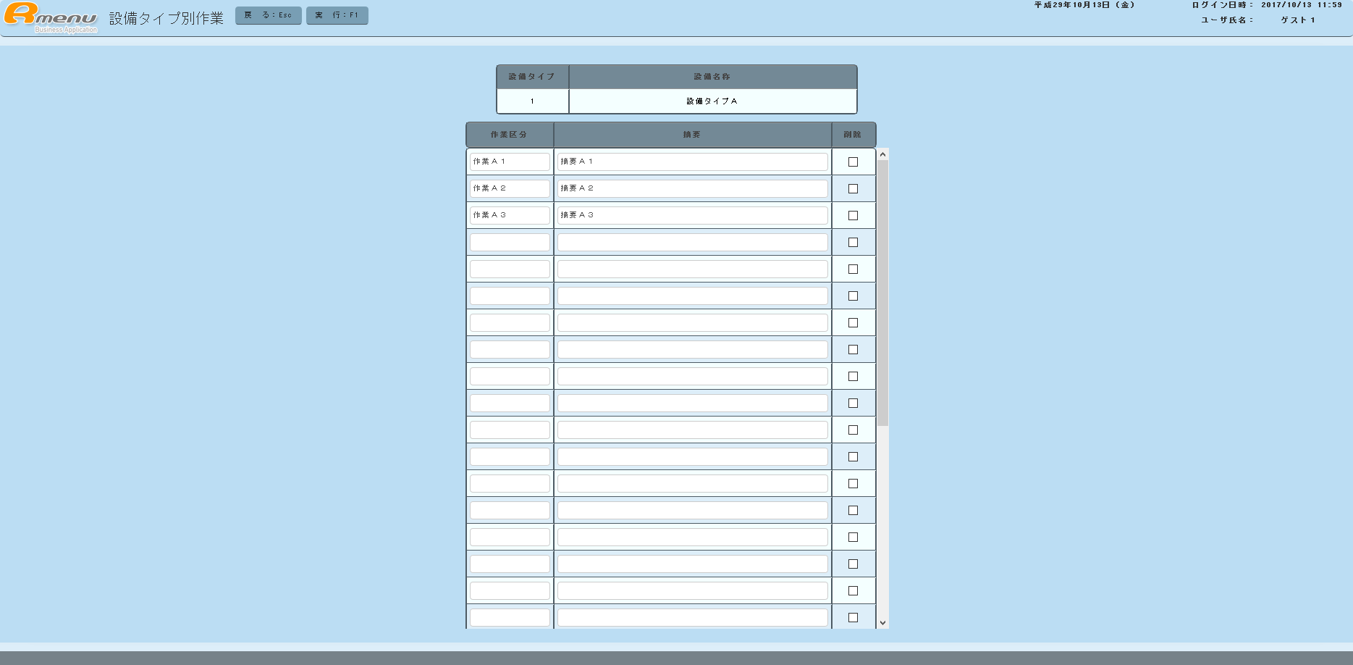

１ 準備作業
 | １．１ サンプルプログラムをワークショップへコピー
 |  | C:\RmenuSVN3\Rmenu\Application\Setubi\Html\Apps\Sample_ClassMainte |  | → | C:\RmenuSVN3\Rmenu\Application\Setubi\Workshop\Html\Sample_ClassMainte

 |  | C:\RmenuSVN3\Rmenu\Application\Setubi\Json\Apps\Sample_ClassMainte |  | → | C:\RmenuSVN3\Rmenu\Application\Setubi\Workshop\Json\Sample_ClassMainte

 |  | C:\RmenuSVN3\Rmenu\Application\Setubi\Server\Apps\Sample_ClassMainte |  | → | C:\RmenuSVN3\Rmenu\Application\Setubi\Workshop\Server\Sample_ClassMainte

 | １．２ ProgramConvert.rbの変更（１９１行～１９５行） |  |  |  |  |  | コンバートプログラムでは、下記の機能を実行している。
 |  |  |  |  |  |  | ・フォルダ名の変更
 |  | # 変換テーブルの定義 |  |  |  |  | ・プロジェクト名の一括置換
 |  | convertTable = {} |  |  |  |  | ・プログラム名の一括置換
 |  | convertTable["projectName"] = ["Setubi", "Setubi"] |  |  |  |  | ・DB名の一括置換
 |  | convertTable["programName"] = ["Sample_ClassMainte", "XX_EquipmentTypeWork"]
 |  | convertTable["databaseName"] = ["setubi", "setubi"]

 | １．３ ProgramConvert.rbの実行
 |  | コマンドプロンプト
 |  | cd C:\RmenuSVN3\Rmenu\Application\Setubi\Workshop

 |  | ruby ProgramConvert.rb

 | １．４ 作成したXX_EquipmentTypeを切り取り＆貼り付け
 |  | C:\RmenuSVN3\Rmenu\Application\Setubi\Workshop\Html\XX_EquipmentTypeWork |  |  | → | C:\RmenuSVN3\Rmenu\Application\Setubi\Html\Apps\

 |  | C:\RmenuSVN3\Rmenu\Application\Setubi\Workshop\Json\XX_EquipmentTypeWork |  |  | → | C:\RmenuSVN3\Rmenu\Application\Setubi\Json\Apps\

 |  | C:\RmenuSVN3\Rmenu\Application\Setubi\Workshop\Server\XX_EquipmentTypeWork |  |  | → | C:\RmenuSVN3\Rmenu\Application\Setubi\Server\Apps\

 | １．５ XX_EquipmentTypeのcontroller.js修正（C:\RmenuSVN3\Rmenu\Application\Setubi\Html\Apps\XX_EquipmentType\XX_EquipmentType.controller.js）
 |  | 変更前 （３７行目～４１行目）
 |  |  | // ---------------------------------------
 |  |  | // ボタン・ファンクションキー イベント処理
 |  |  | // ---------------------------------------
 |  |  | on設備タイプ別作業: function(event) {
 |  |  | $R.log("Controller on設備タイプ別作業 : start");

 |  |  | // 次画面の処理モードを設定する
 |  |  | this.model.saveSessionStorageOfNextMode("R_TypeWork", "execute");

 |  |  | // 次画面に画面遷移する
 |  |  | this.model.on次画面表示("R_TypeWork", "execute");

 |  |  | $R.log("Controller on設備タイプ別作業 : end");
 |  |  | }

 |  | 変更後
 |  |  | // ---------------------------------------
 |  |  | // ボタン・ファンクションキー イベント処理
 |  |  | // ---------------------------------------
 |  |  | on設備タイプ別作業: function(event) {
 |  |  | $R.log("Controller on設備タイプ別作業 : start");

 |  |  | // 次画面の処理モードを設定する
 |  |  | this.model.saveSessionStorageOfNextMode("XX_EquipmentTypeWork", "execute");

 |  |  | // 次画面に画面遷移する
 |  |  | this.model.on次画面表示("XX_EquipmentTypeWork", "execute");

 |  |  | $R.log("Controller on設備タイプ別作業 : end");
 |  |  | }

 | １．６ 設備タイプ別作業の実行
 |  | メニュー→実習（設備タイプ 一覧表）→作業１行目をチェック後、設備タイプ別作業ボタンをクリック

